Karten
6. Kartographische Darstellungen

6.1 Anzahl Alters- und Pflegeheime pro Gemeinde, Kanton Bern 2024

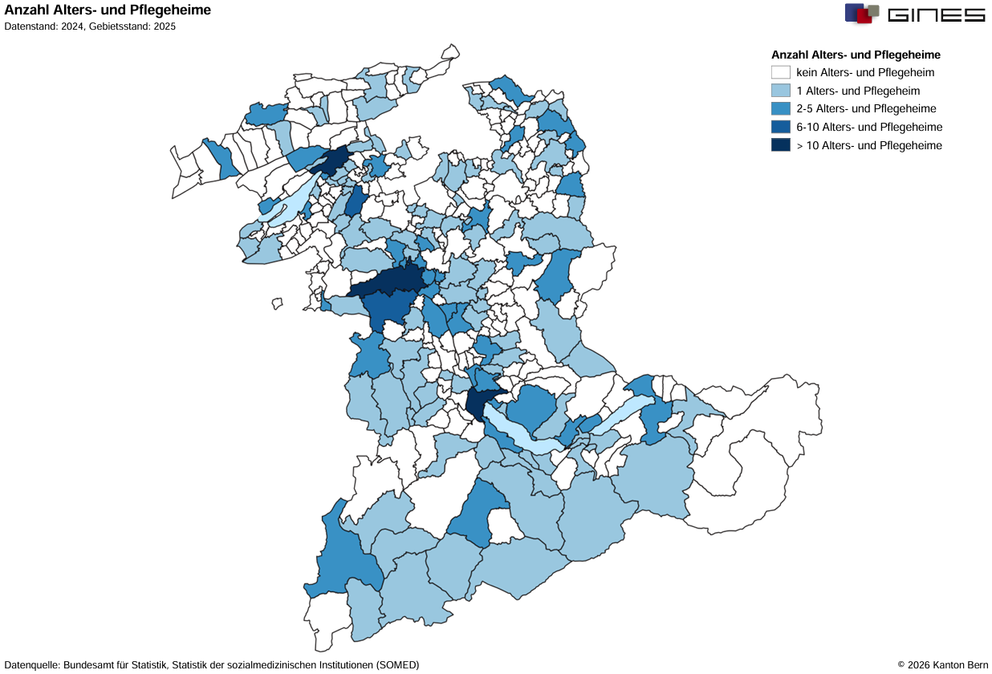

6.2 Anzahl bewilligte Plätze in Alters- und Pflegeheimen pro Gemeinde, Kanton Bern 2024
